상품제안서
리유저블 백 R-PET 소형(38*31*14cm) | 상품코드: F27412

 |  |  |  |  |  |  | 02-412-0044 | www.easy1.co.kr
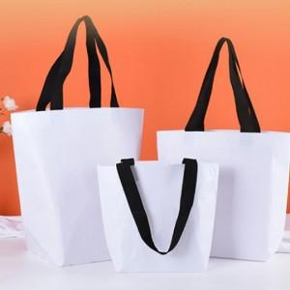

【상세/제작정보】 | 기본수량 미만 인쇄불가. 풀컬러인쇄,실크인쇄 별도 문의.

【인쇄/포장옵션】 | 실크 / 포장불가능

【공급단가】 | 수량 | 150~ | 300~ | 500~ | 1,000~ | 3,000~
*VAT별도 | 단가 | 2,010원 | 1,980원 | 1,930원 | 1,890원 | 1,840원

【상품 URL】 | https://easy1.co.kr:443/src/goods_detail.php?gdno=27412

